INGRESOS Y EGRESOS DIC-2023
Servicio Nacional de Salud
Servicio Regional de Salud Metropolitano
Ciudad Sanitaria Dr. Luis E. Aybar

 |  | `

Relación de Ingresos y Egresos
Del 1ro. Al 31 de Diciembre 2023
(VALORES EN RD$)

 | 2023
Ingresos:
Ingresos por Transacciones con Contraprestacion | 12,401,366.29
Tranferencias y Donaciones | 21,844,319.15
Total Ingresos | 34,245,685.44

Egresos:
Sueldos, Salarios y Beneficiarios a Empleados | 70,475,897.96
Subvenciones y Otros Pagos por Tranferencia | -
Suministros y Material para Consumo | 27,741,265.20
Otros Gastos | 6,692,069.81
Bienes Muebles, Inmuebles e Intangibles | 908,124.21
Total Egresos | 105,817,357.18
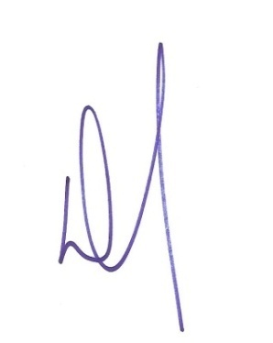

Doctor Cleto Rafael Ramirez Penso
Director General

Lic. Teodora Raquel Cordero Nuñez
Preparado por: Francisco Villabrille | Gerente Administrativa y Financiera
Encargado de Contabilidad

